001_UI(DMRTP001)
RPT_TP_001 | รายงานแสดงรายละเอียดลูกหนี้และ A/R Balance
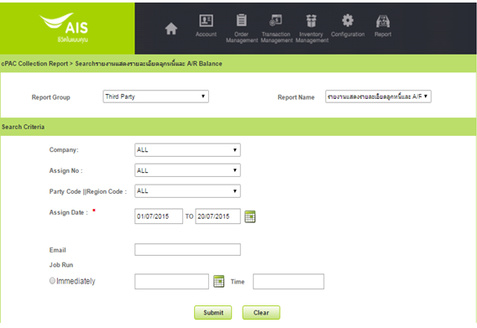

ลำดับ | เงื่อนไข | บังคับกรอก | รายละเอียด | Definition | Table.Column | Reference/Condition
1. | Company Code | O | บริษัทผู้ให้บริการในเครือ AIS เช่น AIS, AWN, SBN, AIR เป็นต้น | DDC | PM_COMPANY.COMAPANY_CODE
2. | Assign No | O | รหัสย่อหรือเลขที่ Assign No. (YY+MM+XXXX เช่น 59010001 Running by month แยกระหว่าง Assign Type Tele & Third Party) | DDC | CL_ASSIGN.ASSIGN_CODE
3. | Praty Code||Region Code | O | รหัสย่อและชือของบริษัทที่ Agent สังกัดอยู่+รหัส Region Code | DDC | CL_AGENT_COMPANY.AGENT_COMPANY_CODE||CL_REGION.REGION_CODE | - Third Party จะมีค่า CL_AGENT_COMPANY.OUTSOURCE_BOO = 'Y' - Region Code ของ Agent CL_AGENT_REGION.AGENT_REGION_ID
4. | Assign Date | M | วันที่ Assign งานให้กับ Trird Party | CAL

หัวข้อ | รายละเอียด
การเรียงข้อมูล | Party Code, Assign No, Bill Region, Provice Code, Assign Date, Unassign Date, Company Code, BA No.
การจัดกลุ่มข้อมูล | Party Code, Assign No, Bill Region, Provice Code, Assign Date, Unassign Date, Company Code, BA No.
การขึ้นหน้าใหม่
รูปแบบเอกสาร | CSV File

002_UI(DMRTP002)
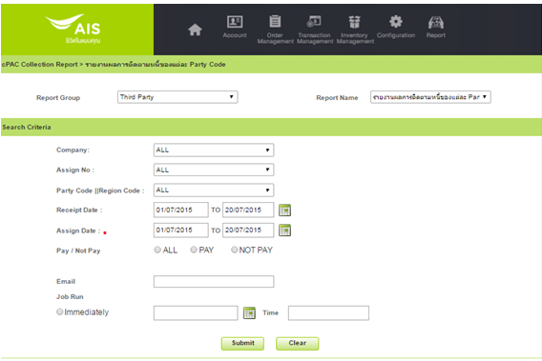
RPT_TP_002 | รายงานผลการติดตามหนี้ของแต่ละ Party Code | DMRTP002

ลำดับ | เงื่อนไข | บังคับกรอก | รายละเอียด | Definition | Table.Column | Reference/Condition | Possible Value (Etc.)
1. | Company Code | O | บริษัทผู้ให้บริการในเครือ AIS เช่น AIS, AWN, SBN, AIR เป็นต้น | DDC | PM_COMPANY.COMAPANY_CODE
2. | Assign No | O | รหัสย่อหรือเลขที่ Assign No. (YY+MM+XXXX เช่น 59010001 Running by month แยกระหว่าง Assign Type Tele & Third Party) | DDC | CL_ASSIGN.ASSIGN_CODE
3. | Praty Code||Region Code | O | รหัสย่อและชือของบริษัทที่ Agent สังกัดอยู่+รหัส Region Code | DDC | CL_AGENT_COMPANY.AGENT_COMPANY_CODE||CL_REGION.REGION_CODE | - Third Party จะมีค่า CL_AGENT_COMPANY.OUTSOURCE_BOO = 'Y' - Region Code ของ Agent CL_AGENT_REGION_AGENT_REGION_ID
4. | Receipt Date | O | วันที่รับชำระ | CAL | -
5. | Assign Date | M | วันที่ Assign งานให้กับ Trird Party | CAL | -
6. | Pay/Not Pay | O | มีการจ่ายเงิน/ไม่มีการจ่ายเงิน Pay = Y, Not Pay = N, All | DDL | -

หัวข้อ | รายละเอียด
การเรียงข้อมูล | Party Code, Assign No, Region Code, Province Code, Assign Date, Unassign Date, Company Code
การจัดกลุ่มข้อมูล | Party Code, Assign No, Region Code, Province Code, Assign Date, Unassign Date, Company Code
การขึ้นหน้าใหม่
ขนาดกระดาษ
รูปแบบเอกสาร | CSV File

003_UI(DMRTP004)
RPT_TP_003 | รายงานการคำนวน Commission | DMRTP004
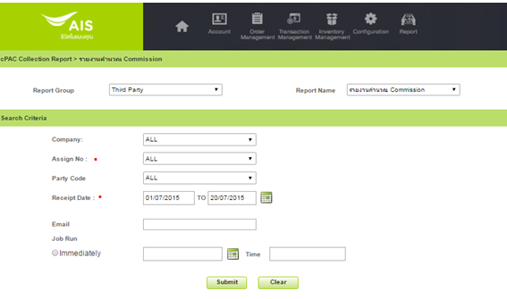

ลำดับ | เงื่อนไข | บังคับกรอก | รายละเอียด | Definition | Table.Column | Reference/Condition
1. | Company Code | O | บริษัทผู้ให้บริการในเครือ AIS เช่น AIS, AWN, SBN, AIR เป็นต้น | DDC | PM_COMPANY.COMAPANY_CODE
2. | Assign No | M | รหัสย่อหรือเลขที่ Assign No. (YY+MM+XXXX เช่น 59010001 Running by month แยกระหว่าง Assign Type Tele & Third Party) | DDC | CL_ASSIGN.ASSIGN_CODE
3. | Praty Code | O | รหัสย่อและชือของบริษัทที่ Agent สังกัดอยู่ | DDC | CL_AGENT_COMPANY.AGENT_COMPANY_CODE||' : '||CL_AGENT_COMPANY.AGENT_COMPANY_NAME | CL_AGENT_COMPANY.OUTSOURCE_BOO = 'Y'
4. | Reciept Date | M | วันที่รับชำระเงิน | CAL

หัวข้อ | รายละเอียด
การเรียงข้อมูล | Party Code, Region Code, Debt Type ID, Assign No, Unassign Date
การจัดกลุ่มข้อมูล | Party Code, Region Code, Debt Type ID, Assign No, Unassign Date, Assign Status
รูปแบบเอกสาร | CSV File

004_UI(DMRTP005)
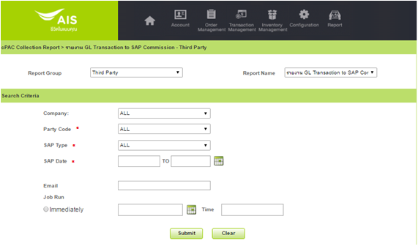

ลำดับ | เงื่อนไข | บังคับกรอก | รายละเอียด | Definition | Table.Column | Reference/Condition | Possible Value (Etc.)
1. | Company | O | รหัสและชื่อของบริษัทผู้ให้บริการในเครือ AIS | DDC | PM_COMPANY.COMAPANY_CODE
2. | Party Code | M | รหัสย่อของบริษัทที่ Agent สังกัดอยู่ | DDC | CL_AGENT_COMPANY.AGENT_COMPANY_CODE | CL_AGENT_COMPANY.OUTSOURCE_BOO = 'Y'
3. | SAP Type | M | ประเภทของ SAP | DDC
4. | SAP Date | M | วันที่ของ SAP | CAL | -

หัวข้อ | รายละเอียด
การเรียงข้อมูล | Company Code, Commission End Date,Ref No, Refer Ref Doc,Cost Center
การจัดกลุ่มข้อมูล | Company Code, Commission End Date
รูปแบบเอกสาร | CSV File

005_UI(DMRTP008)
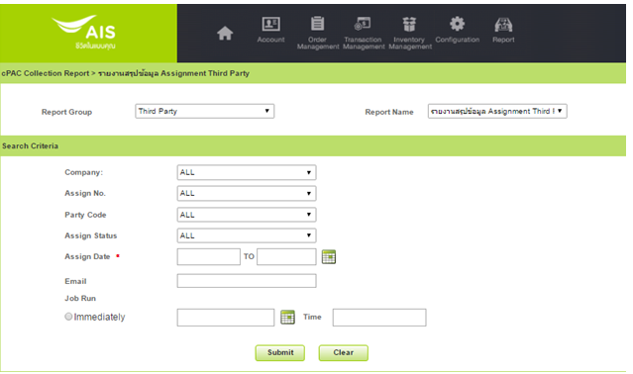

ลำดับ | เงื่อนไข | บังคับกรอก | รายละเอียด | Definition | Table.Column | Reference/Condition | Possible Value (Etc.)
1. | Company Code | O | บริษัทผู้ให้บริการในเครือ AIS เช่น AIS, AWN, SBN, AIR เป็นต้น | DDC | PM_COMPANY.COMAPANY_CODE
2. | Assign No | O | รหัสย่อหรือเลขที่ Assign No. (YY+MM+XXXX เช่น 59010001 Running by month แยกระหว่าง Assign Type Tele & Third Party) | DDC | CL_ASSIGN.ASSIGN_CODE
3. | Praty Code | O | รหัสย่อและชือของบริษัทที่ Agent สังกัดอยู่ | DDC | CL_AGENT_COMPANY.AGENT_COMPANY_CODE | CL_AGENT_COMPANY.OUTSOURCE_BOO = 'Y'
4. | Assign Status | O | สถาณะของการ Assign หรือเป็น Job Status ในระบบ cPAC | DDC | CL_CFG_LOV.NAME | CL_CFG_LOV.KEYWORD='JOB_STSTUS'
5. | Assign Date | M | วันที่ Assign งานให้กับ Trird Party | CAL | -

หัวข้อ | รายละเอียด
การเรียงข้อมูล | Company Code, Assign Status,Party Code, Assign No, Debt Type
การจัดกลุ่มข้อมูล | Company Code, Assign Status, Party Code, Assign No, Region
รูปแบบเอกสาร | CSV File

006_UI(DMRTP011)
DMRTP011
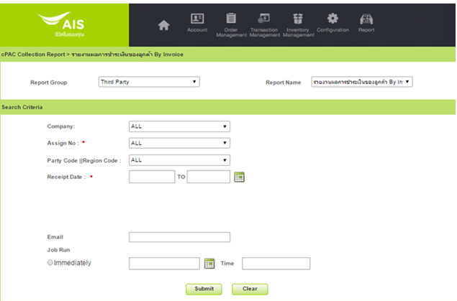

ลำดับ | เงื่อนไข | บังคับกรอก | รายละเอียด | Table.Column | Reference/Condition | Possible Value (Etc.)
1. | Company Code | O | บริษัทผู้ให้บริการในเครือ AIS เช่น AIS, AWN, SBN, AIR เป็นต้น | PM_COMPANY.COMPANY_CODE
2. | Assign No | M | รหัสย่อหรือเลขที่ Assign No. (YY+MM+XXXX เช่น 59010001 Running by month แยกระหว่าง Assign Type Tele & Third Party) | CL_ASSIGN.ASSIGN_CODE
3. | Praty Code||Region Code | O | รหัสย่อและชือของบริษัทที่ Agent สังกัดอยู่+รหัส Region Code | CL_AGENT_COMPANY.AGENT_COMPANY_CODE||CL_REGION.REGION_CODE | CL_AGENT_COMPANY.OUTSOURCE_BOO = 'Y'
4. | Receipt Date | M | วันที่รับชำระเงิน | -

หัวข้อ | รายละเอียด
การเรียงข้อมูล | Company Code, Party Code, Region Code, Province Code, Assign No, Assign Date, Unassign Date, CA No, BA No
การจัดกลุ่มข้อมูล | Company Code
รูปแบบเอกสาร | CSV File

